Informações Gerais
Limpar
Limpar
INNOPRO CCMX/BMX/DX Desenvolvimento de Manuais de Instruções (BA) |  |  | Algumas planilhas apresentam arquivos linkados, os mesmos são exclusivamente para conferência de conteúdo.
Projeto: | 894xxxxx-xxxxxx
Tipo:
Reiniciar processo
Modelo:
SAP Nr.: |  | *ABAS - LEGENDA
Revisão: |  |  | Geral
Número da máquina: |  |  | Mecânica
Ano de Fabricação: |  |  | Elétrica
Máquina: |  |  | Automação / Software
Cliente: |  |  | Exceções/Gerador

Componentes integrados
 |  |  | **EXEMPLO DE PREENCHIMENTO**
Limpar
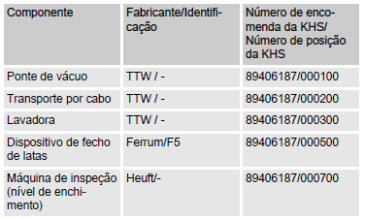

Componentes integrados
Componente | Fabricante / Identificação | Número de encomenda da KHS / Número de posição da KHS

x | x | x

Dispositivos gerais
Limpar

Dispositivos | Descrição |  | Aplicável (X)

Válvula de segurança | Protege o sistema pressurizado e os módulos contra um excesso de pressão não permitido. |  | x
Enclausuramento de proteção | Painéis de revestimento fixados nas partes externas da armação da máquina. |  | x
Isolamento | Envolve as tubulações, através das quais fluem fluidos quentes. Protege os operadores contra queimaduras. |  | x
Sensor de pressão | Determina a pressão do meio no tubo |  | x
Manômetro | Registra a pressão dos meios na tubulação. |  | x
Medidor de vazão | Determina a quantidade do meio fluindo pela tubulação em um período definido |  | x
Medidor de fluxo Coriolis | Mede o fluxo de massa de líquidos e gases. Ao mesmo tempo, são medidas a espessura e a temperatura, a partir das quais pode ser calculado a taxa de fluxo volumétrico. |  | x
Medidor de fluxo indutivo-magnético | Mede a taxa de fluxo volumétrico dos líquidos. |  | x
Medidor de condutividade | Determina a condutividade elétrica dos meios na tubulação. |  | x
Válvula de coleta de amostra | Usada para coletar amostras do tanque ou da tubulação como parte do controle de qualidade. | 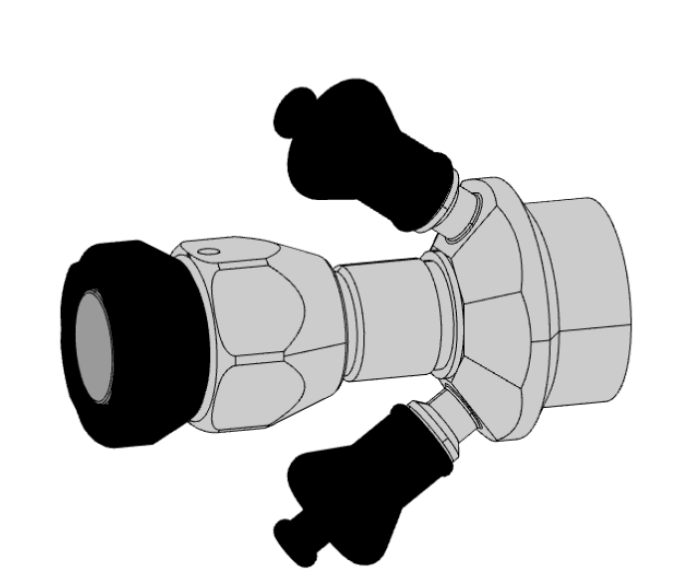 | x
Visor de inspeção | Usado para controlar os fluidos que passam pelo tubo. |  | x
Sensor de temperatura | Registra a temperatura do meio no tubo. | 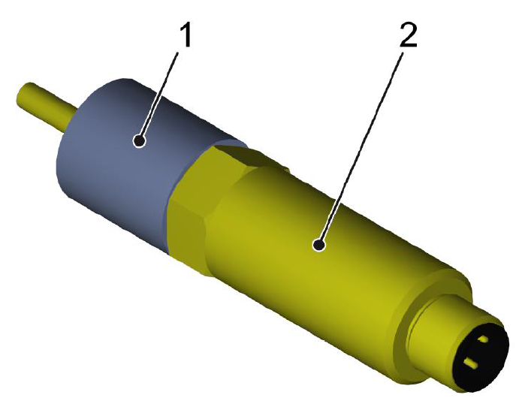 | x
Termômetro | Mostra a temperatura do meio no tubo ou no recipiente. |  | x
Controlador de fluxo | Detecta se há ou não fluxo disponível em uma área definida. |  | x
Sensor de nível | O interruptor de nível na posição superior avisa o nível de enchimento máximo. O interruptor de nível na posição inferior avisa o nível de enchimento mínimo. |  | x
Transdutor de pressão | Montado um transdutor de pressão na posição inferior do tanque. Transmite a pressão medida ao controle. |  | x
Sensor de presença de líquido | Evita que a bomba funcione a seco, pois isso pode danificar ou destruir a bomba. Se não detectar líquido no tubo de sucção, bloqueia a bomba desde que ela esteja ligada. |  | x

Estrutura
Limpar

Estrutura | Descrição |  | Aplicável (X)

Contimix | O Contimix é destinado a produção contínua de bebidas através da mistura de componentes base. | 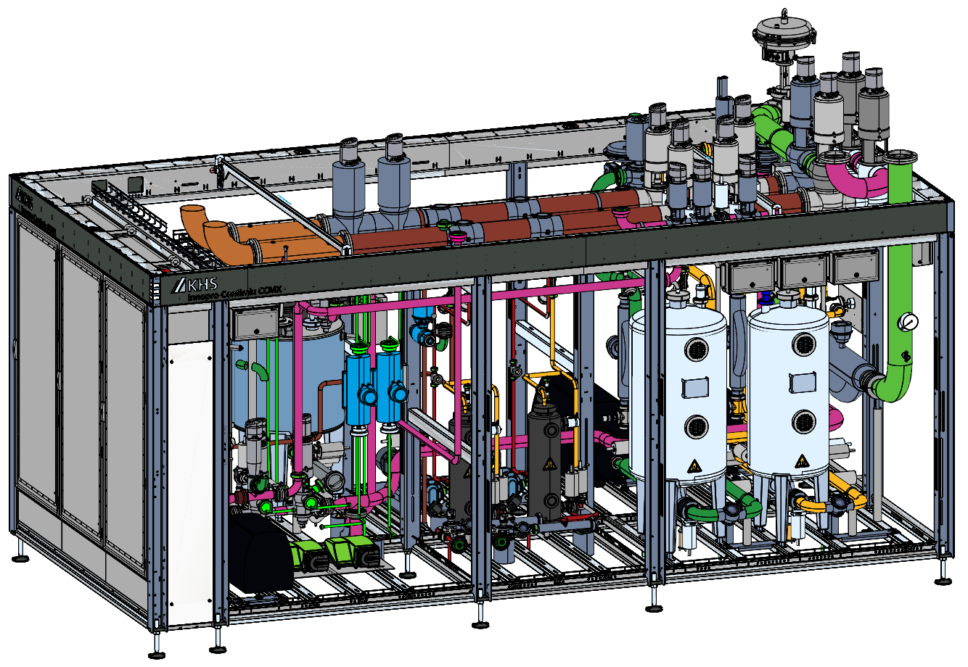 | x
Batchmix | Em um sistema de xaroparia, o Batchmix é responsável na dissolução das partes solidas e partes líquidas. | 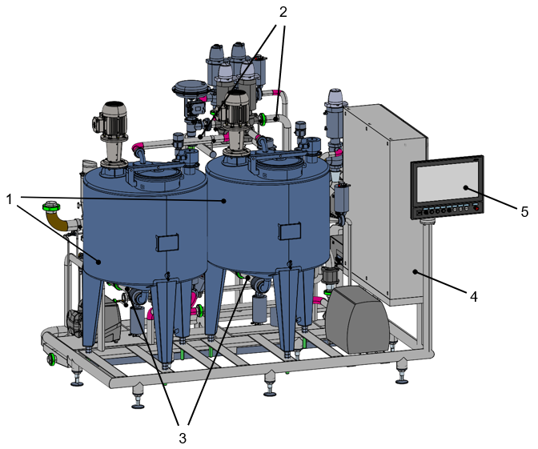 | x
Tanque desaerador | O equipamento Innopro DX se destina a produção de água desaerada. | 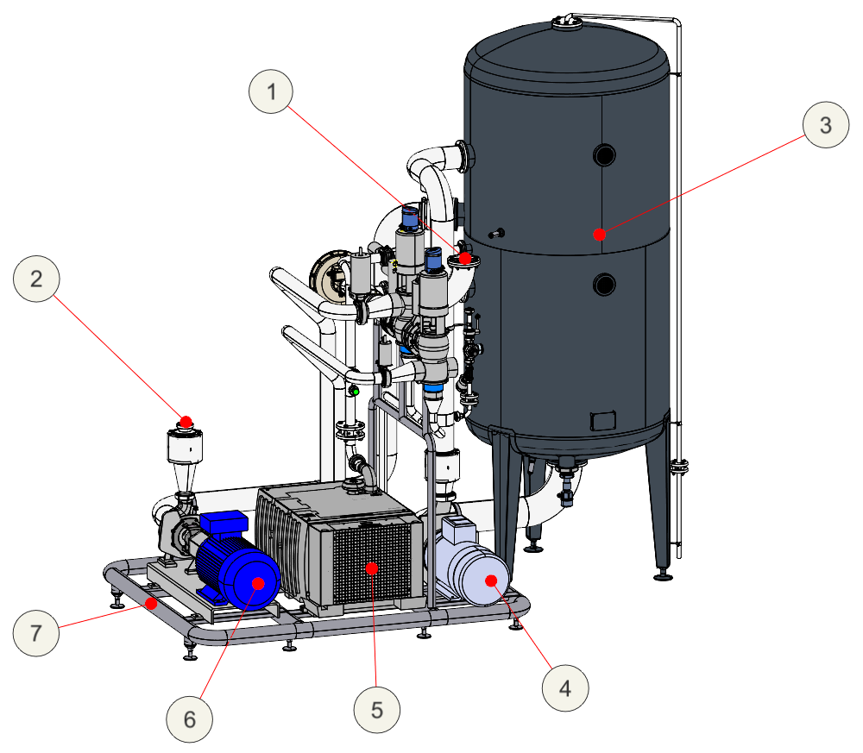 | x
Sistema IBC | Em um sistema de xaroparia, os IBC’s têm finalidade de armazenar os concentrados de produto P1 e P2. | 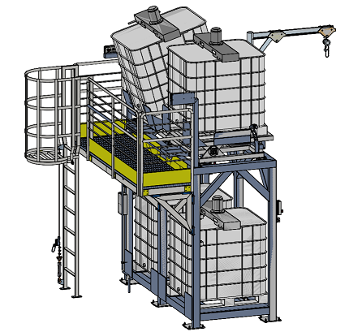 | x
Tanque de bebida pronta | Em um sistema de xaroparia, o tanque pulmão de armazenamento de bebida pronta é responsável pelo armazenamento do xarope Einstein que será destinado aos processos subsequentes. | 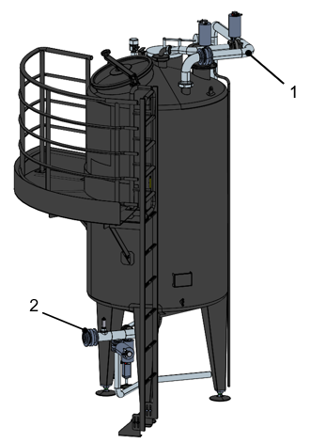 | x
Filtros polidores | Os Filtros Polidores são utilizados para retirada de partículas de líquidos, para a filtragem fina e polimento com as taxas de separação (micróns) conforme aplicação. | 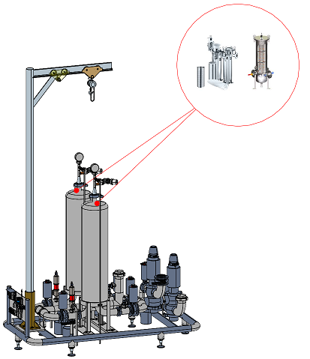 | x
Distribuição de fluidos | 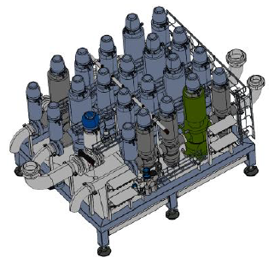 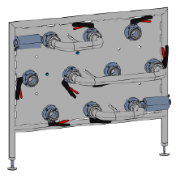 |  | Ambos
Sistema pneumático | 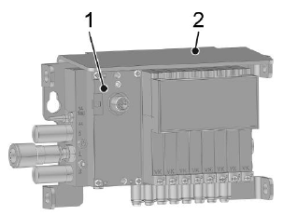 |  | Ambos

Dados Técnicos
Limpar
 |  |  |  |  |  |  |  | Exemplo de tabela - Projeto 89407064

Dimensões gerais |  |  |  | Peso
Especificação | Valor | Unidade |  | Especificação | Valor | Unidade
Comprimento |  | mm |  | Vazio |  | Kg
Largura |  | mm |  | Cheio | x | Kg
Altura | x | mm
 |  |  |  | Capacidades
Tanques - Volume |  |  |  | Especificação |  | Valor | Unidade
Fluido | Especificação | Valor | Unidade | Vazão nominal |  |  | m³/h
Tanque pulmão | Volume |  | Litros | Temperatura máxima do produto de limpeza no avanço dos circuitos |  |  | °C
Tanque desaerador | Volume |  | Litros | Pressão exigida do vapor |  | x | bar (g)
Tanque de xarope | Volume | x | Litros

Dispositivos Elétricos
Limpar

Estrutura |  | Aplicável (X)

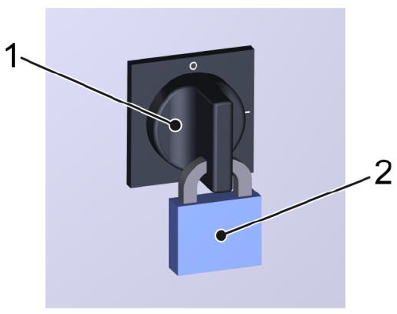
Interruptor Principal (Chave geral) |  | x
Interruptor UPS |  | x
Chave seccionadora (Interruptor de manutenção das bombas) |  | x
Sinalizador luminoso | 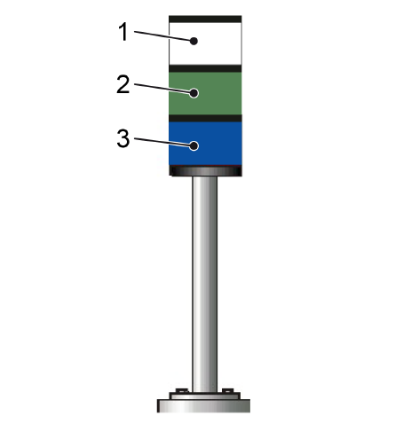 | x
Sirene | 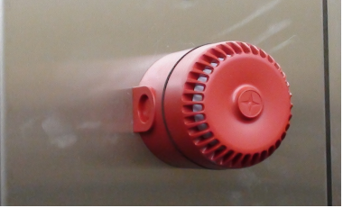 | x
ReDiS |  | x
IHM no Armário de distribuição |  | x

Tipo de IHM
Limpar

IHM UTILIZADA |  | Clearline

Aplicável ? (Selecione uma opção valida) | Modelo de IHM - Preview | Divisões de Descritivo
x | 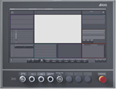 KHS CLEARLINE HMI 3.0 - 21,5 inch full hd panel | 1. Interface IHM
 |  | 2. Estados de operação e modos do operação
 |  | 3. Descritivo de operação (Produção e setup)
 |  | 4. Falhas

Aplicável ? (Selecione uma opção valida) | Modelo de IHM - Preview | Divisões de Descritivo
 | 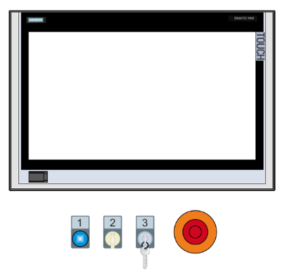 KHS Plant IT | 1. Interface IHM
 |  | 2. Estados de operação e modos do operação
 |  | 3. Descritivo de operação (Produção e setup)
 |  | 4. Falhas

Aplicável ? (Selecione uma opção valida) | Modelo de IHM - Preview | Divisões de Descritivo
 | 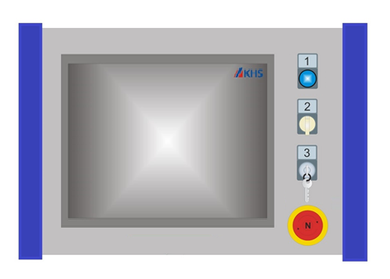 KHS Proleit | 1. Interface IHM
 |  | 2. Estados de operação e modos do operação
 |  | 3. Descritivo de operação (Produção e setup)
 |  | 4. Falhas

Exceções
Limpar

Exceção | Descrição | Aplicável (x) | Está planilha relaciona as exceções técnicas do manual de instruções, não é necessário o preenchimento
Cognitas | Descritivo de segurança usado pela alemanha em manuais traduzidos para português.
Layout dos isolamentos de energia | Layout do posicionamento dos bloqueios manuais para energias ou fluidos | x
Direcionar para normas KHS | Direciona para normas padrões KHS em relação à fluidos, lubrificação e limpeza
Energia térmica | Presença de energia térmica no sistema, e seu bloqueio manual.

Gerador
Substituir tabelas


Gerar manual

Substituir imagens

